下洋体育健身中心
三明城投集团熙城物业广告报价清单
项目名称 | 序号 | 广告牌位置 | 图片 | 尺寸 | 数量 | 广告材质和制作工艺 （灯箱制作规范详见附件一） | 制作材料品牌范围 | 制作费用（含税价）单位：元 | 备注
下洋体育健身中心 | 1 | 停车场入口顶部招租灯箱 | 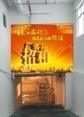 | 460*460cm | 1 | 铝型材卡布灯箱内LED发光(铝合金壁厚1.5mm,背铝塑板或PVC板，画面软膜UV，led灯，芯片工作电压12V，色温9000K，单珠功率1.2W，发光90LM，发光角度175度) | LED:蓝景、丽馨、优源 电源：华鑫、金手指、明卓 铝型材：奋安、华银、金美 电线：太阳、远东、宝胜 PVC：裕隆、康飞、杉元 烤漆：塑风、卡特美、超隆 不锈钢：再辉、奋安、永生 亚克力：正德、泉美、新宇源
 | 2 | 停车场入口两侧招租灯箱 |  | 220*800cm | 2 | 铝型材卡布灯箱内LED发光(铝合金壁厚1.5mm,背铝塑板或PVC板，画面软膜UV，led灯，芯片工作电压12V，色温9000K，单珠功率1.2W，发光90LM，发光角度175度)
 | 3 | 车库柱子灯箱 |  | 53*165cm | 30 | 铝型材卡布灯箱内LED发光(铝合金壁厚1.5mm,背铝塑板或PVC板，画面软膜UV，led灯，芯片工作电压12V，色温9000K，单珠功率1.2W，发光90LM，发光角度175度)
 | 4 | 车库通道墙面灯箱 |  | 220*550cm | 3 | 铝型材卡布灯箱内LED发光(铝合金壁厚1.5mm,背铝塑板或PVC板，画面软膜UV，led灯，芯片工作电压12V，色温9000K，单珠功率1.2W，发光90LM，发光角度175度)
 | 5 | 线路及控制系统 |  |  | 1 | 线路套管走线独立控制(10KW智能配电柜、华鑫变压器、正泰电气空开20A、正泰时控开关、300m内太阳牌2.5平方线线材、日丰套管、户外采用KBG线管)
合计： |  |  |  |  | 37
公司名称： |  |  |  |  |  | 日期：

附件一《灯箱制作规范》
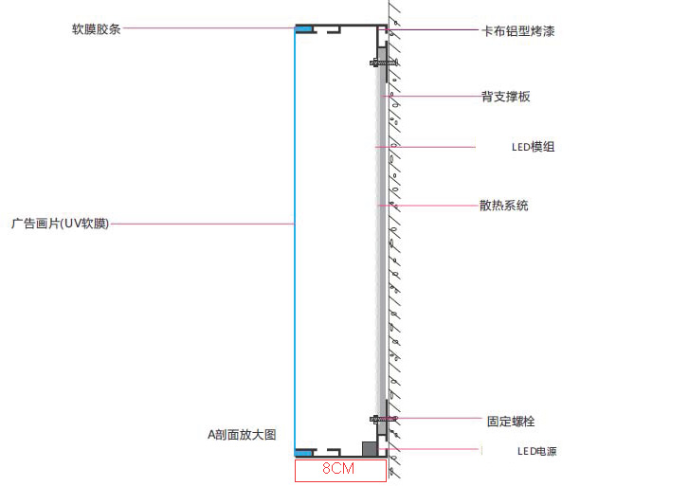

附件二《入口双面立牌制作规范》
